设计要求与展现形式
分析模块 | 要求 | 展现形式
按组织分析营业收入 | 根据今年本期发生额、累计发生额和目标额做出直方图，以及在直方图的基础上做一条同比的折线图 | 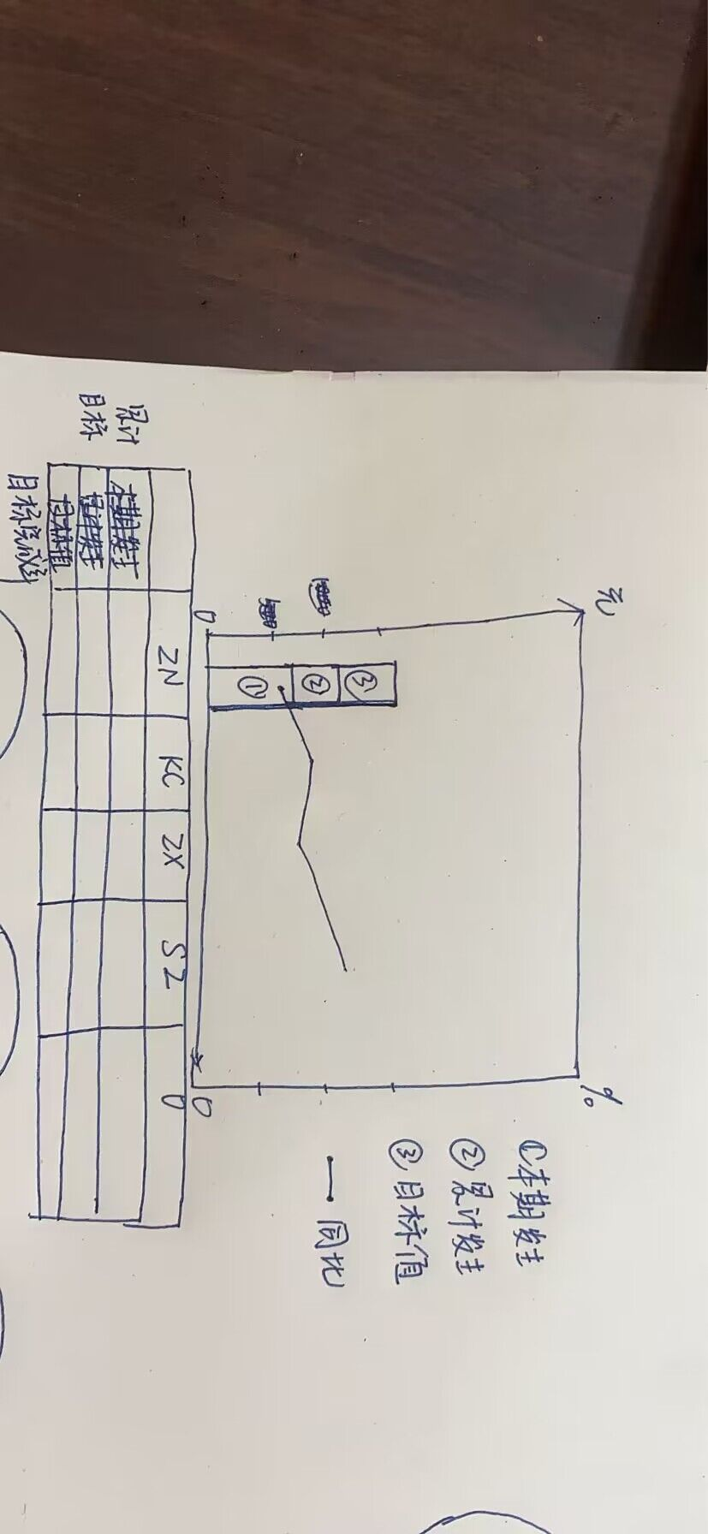
按区域分析营业收入 | 剔除掉核算维度为空值的行、根据主营业务收入的二级科目划分业务板块、1、根据核算维度里的项目编号对应项目信息表的区内/区外一栏分类将营业收入划分为区外和区内，形成区外/区内营收分析饼状图 2、根据区域和业务的交叉划分，形成两个饼状图，一个是按照区外业务的收入饼状图，一个是区内业务的收入饼状图 | 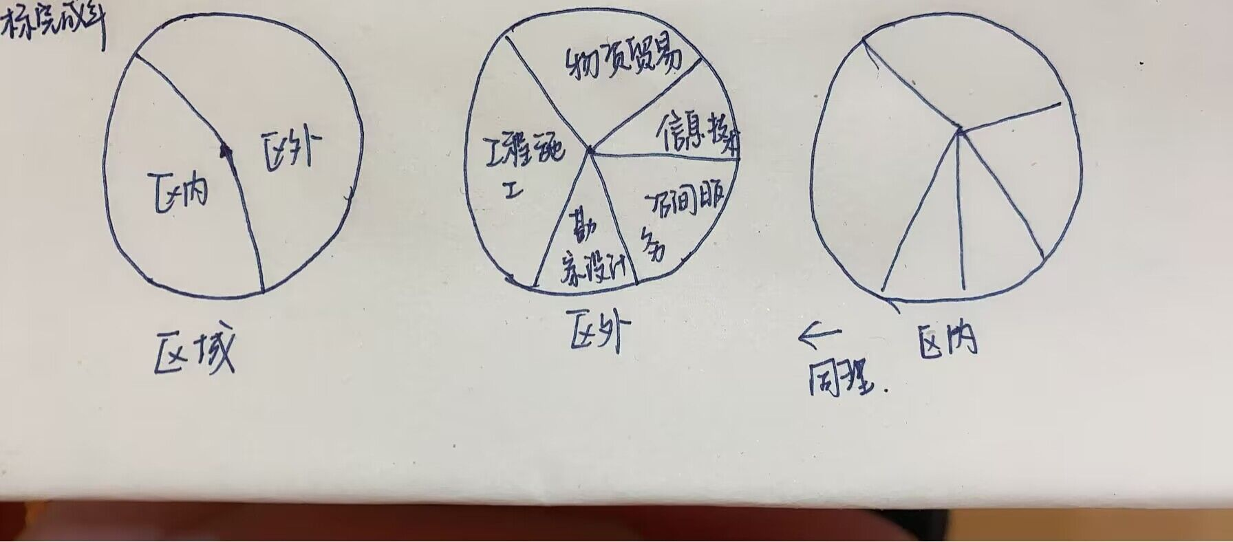
按客户分析营业收入 | 根据明细账表排列出收入前五名项目 | 